Sheet1
REKAPITULASI DAFTAR USULAN PROGRAM RT BERKELAS PELAKSANAAN TAHUN ANGGARAN 2026

No | Permasalahan | Uraian Usulan | Volume | Satuan | Harga per satuan | Total Biaya | Kelompok Sasaran | Lokasi | Keterangan

RW. 05
Kegiatan Fisik
1 | Jalan | Pavingisasi K.250 (cek sama pokir) | 60 | m | 308,000 | 18,480,000 | RT 01 | jl. Kh yusuf gang 1 RT 1 RW 5 | 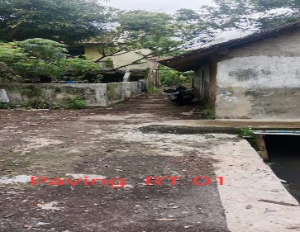
2 | Drainase | Tutup cor drainase (60 x 50) | 25 | m | 1,072,000 | 26,813,750 | RT 01 | jl. Kh yusuf gang 1 RT 1 RW 5 | 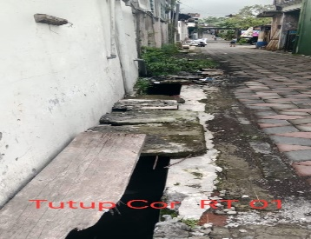
3 | Drainase | Pembangunan/Rehabilitasi Drainase PVC 6" | 54 | m | 495,000 | 26,730,000 | RT 02 | Jl kh yusuf rt 2 rw 5 | 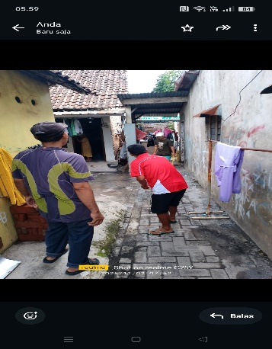
4 | Belum ada paving | Paving tanpa kerb K.250 | 30 | m | 308,000 | 9,240,000 | RT 02 | Jl kh yusuf rt 2 rw 5 | 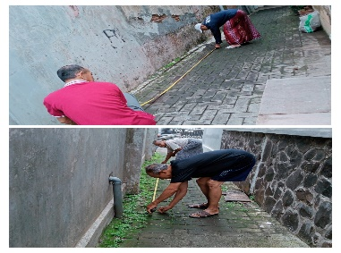
5 | Paving licin/rusak | Pavingisasi tanpa kreb K250 | 59 | m2 | 308,000 | 18,172,000 | RT 03 | l. KH Yusuf RT 03 RW 05 | 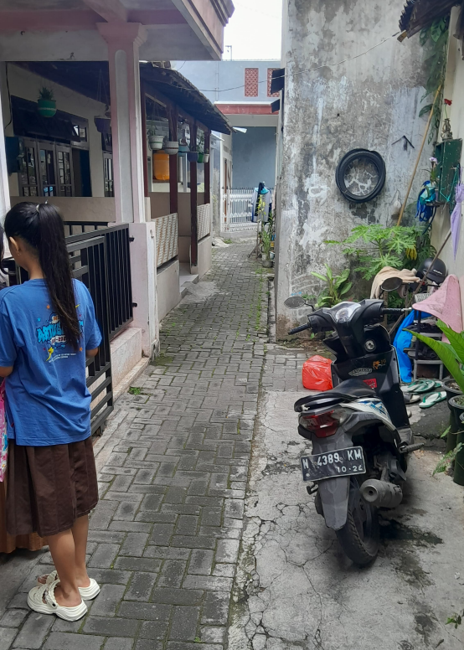
6 | Gorong-gorong amblas | Pembangunan/Rehabilitasi drainase PVC 8" | 44 | m | 627,000 | 27,588,000 | RT 03 | l. KH Yusuf RT 03 RW 05 | 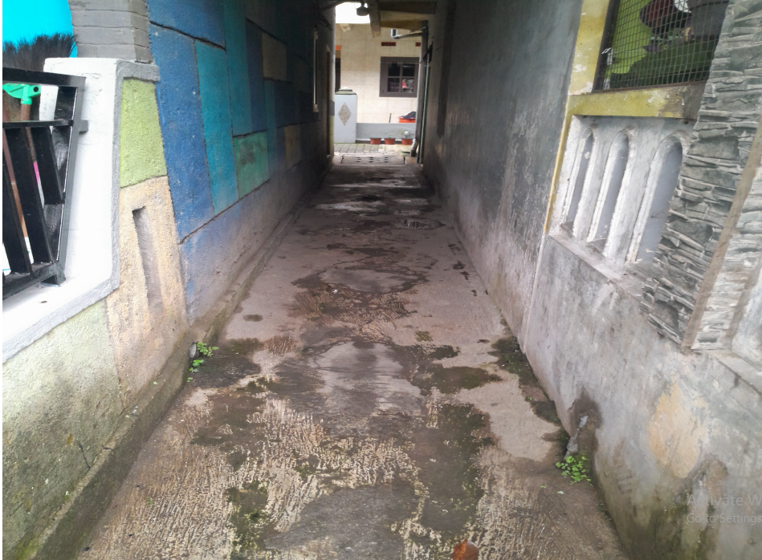
7 | jalan rusak | Pavingisasi tanpa kreb K250 | 75 | m | 308,000 | 23,100,000 | RT 04 | Gang Wasito jl. Kh yusuf rt 4 rw 5 | 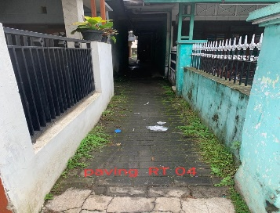
8 | Saluran air | Pembangunan/Rehabilitasi drainase PVC 6" | 35 | m | 495,000 | 17,325,000 | RT 04 | Gang Supar/Puraidi jl. Kh yusuf rt 4 rw 5
9 | Kebutuhan /inventaris | Pembuatan Pergola | 5 | m2 | 1,500,000 | 7,500,000 | RT 05 | jl. Kh yusuf RT 05 Rw 05 (gang sukun) | 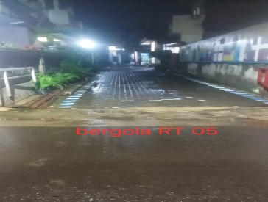
10 | Jalan rusak | Pavingisasi K250 tanpa kerb | 54 | m2 | 308,000 | 16,632,000 | RT 06 | Jl. KH Yusuf RT 06 rw 5 | 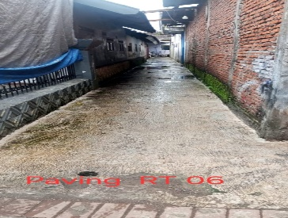
11 | Air masuk ke rumah | Tutup Saluran Air dari Besi Beban Dibawah 500kg) | 11 | m2 | 1,540,000 | 16,940,000 | RT 06 | Jl. KH Yusuf RT 06 rw 5 | 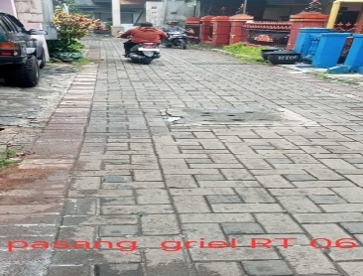
12 | Air meluap | Pembangunan rehabilitasi drainase pipa PVC 8" | 8 | m | 627,000 | 5,016,000 | RT 06 | Jl. KH Yusuf RT 06 rw 5 | 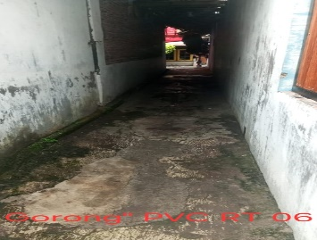
13 | Belum ada pergola | Pembangunan pergola | 7 | m2 | 1,500,000 | 10,500,000 | RT 06 | Jl. KH Yusuf RT 06 rw 5 | 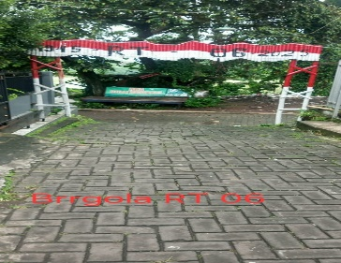
14 |  | Paving 3 Dimensi K250 | 30 | m | 385,000 | 11,550,000 | RT 08 | perum tectona rt 8 rw 5 | 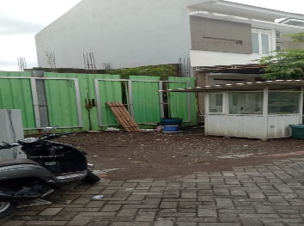
 |  |  |  | Total |  | 235,586,750
Kegiatan Non Fisik
1 | UMKM | Tenda kerucut (3 x 3 ) | 1 | unit | 4,000,000 | 4,000,000 | RT 01 | jl. KH yusuf RT 1 RW 5
2 | Belajar membuat makanan | Pelatihan usaha mikro | 13 | orang | 600,000 | 7,800,000 | RT 02 | Jl kh yusuf rt 2 rw 5
3 | Belum memiliki tenda | Tenda kerucut 3 x 3 | 1 | unit | 4,000,000 | 4,000,000 | RT 02 | Jl kh yusuf rt 2 rw 5
4 | Pemilah sampah | Tong sampah fiber 3 pilah sampah | 1 | unit | 1,650,000 | 1,650,000 | RT 02 | Jl kh yusuf rt 2 rw 5
5 | UMKM | Pengadaan tenda kerucut 3x3 | 1 | unit | 4,000,000 | 4,000,000 | RT 03 | l. KH Yusuf RT 03 RW 05
6 | Fasilitas Umum | Pengadaan tong sampah karet | 10 | unit | 150,000 | 1,500,000 | RT 04 | jl. Kh yusuf rt 4 rw 5
7 |  | Pengadaan Tenda kerucut (3x3) | 1 | unit | 4,000,000 | 4,000,000 | RT 04 | jl. Kh yusuf rt 4 rw 5
8 |  | Pengadaan kursi | 8 | unit | 500,000 | 4,000,000 | RT 04 | jl. Kh yusuf rt 4 rw 5
9 | Kebutuhan untuk kegiatan warga | Pengadaan tenda 4 x 6 meter | 2 | unit | 12,100,000 | 24,200,000 | RT 05 | jl kh yusuf rt 5 rw 5
10 | Kebutuhan /inventaris | Pengadaan meja lipat | 5 | unit | 1,750,000 | 8,750,000 | RT 05 | jl kh yusuf rt 5 rw 5
11 | Kebutuhan /inventaris | Pengadaan tenda kerucut (3x3) | 1 | unit | 4,000,000 | 4,000,000 | RT 05 | jl kh yusuf rt 5 rw 5
12 | Kebutuhan /inventaris | Pengadaan kursi | 11 | unit | 500,000 | 5,500,000 | RT 05 | jl. Kh yusuf rt 5 rw 5
13 | Minimnya lahan terbuka untuk bercocok tanam | Pembangunan green house | 2 | paket | 16,500,000 | 33,000,000 | RT 07 | Perum Graha Mulia 2 rt 7 rw 5
14 | Kebutuhan sarana tempat untuk peremajaan | Pengadaan tong sampah karet | 30 | unit | 150,000 | 4,500,000 | RT 07 | Perum Graha Mulia 2 rt 7 rw 5
15 | Kebutuhan kursi untuk kegiatan ke RT an, rapat dan rembug warga | Pengadaan kursi | 25 | unit | 500,000 | 12,500,000 | RT 07 | Perum Graha Mulia 2 rt 7 rw 5
16 |  | Pengadaan Gerobak sampah | 1 | unit | 8,500,000 | 8,500,000 | RT 08 | perum tectona rt 8 rw 5
17 |  | Pengadaan Tenda 4 x 6 meter | 2 | unit | 12,100,000 | 24,200,000 | RT 08 | perum tectona rt 8 rw 5
18 |  | Tenda kerucut 3x3 harga tidak sesuai kamus | 1 | unit | 4,000,000 | 4,000,000 | RT 08 | perum tectona rt 8 rw 5
 |  |  |  | Total |  | 160,100,000

